P10
（１） むし歯（う歯）
① | 令和３年度の「むし歯（う歯）」の者の割合（処置完了者を含む。）は，幼稚園37.3％，小学校48.7％，中学校43.1％，高等学校54.5％と，小学校，高等学校では前年度より減少しているが，幼稚園，中学校では増加している。 「処置完了者」の割合については，幼稚園，中学校，高等学校では前年度より増加している。 また， 「未処置歯のある者」の割合については，全ての学校区分で前年度より減少している。 なお，「むし歯（う歯）」の者の割合を全国と比べると，全ての学校区分で全国平均を上回っている。

表３ むし歯（う歯）の者の割合の推移 |  |  |  |  |  |  |  |  |  |  | （単位：％）
 |  | 年度 | 平成27 | 平成28 | 平成29 | 平成30 | 令和元 | 令和2 | 令和3 | 前年度との差 | 全国（令和3） | 全国との差
区分 |  |  |  |  |  |  |  | Ａ | Ｂ | Ｂ－Ａ | Ｃ | Ｂ－Ｃ
幼稚園 | 計 |  | X | 38.8 | X | 40.6 | 43.1 | 33.4 | 37.3 | 3.9 | 26.5 | 10.8
 | 処置完了者 |  | X | 15.0 | X | 18.2 | 18.6 | 12.5 | 18.8 | 6.3 | 11.1 | 7.7
 | 未処置歯のある者 |  | X | 23.7 | X | 22.4 | 24.5 | 20.9 | 18.6 | △ 2.3 | 15.4 | 3.2
小学校 | 計 |  | 58.7 | 58.7 | 61.2 | 56.1 | 54.5 | 54.7 | 48.7 | △ 6.0 | 39.0 | 9.7
 | 処置完了者 |  | 26.3 | 24.4 | 27.8 | 25.8 | 24.3 | 27.5 | 24.6 | △ 2.9 | 20.6 | 4.0
 | 未処置歯のある者 |  | 32.5 | 34.3 | 33.4 | 30.3 | 30.2 | 27.2 | 24.2 | △ 3.0 | 18.4 | 5.8
中学校 | 計 |  | 50.7 | 48.7 | 49.6 | 43.7 | 45.8 | 38.5 | 43.1 | 4.6 | 30.4 | 12.7
 | 処置完了者 |  | 25.3 | 26.2 | 25.5 | 24.1 | 24.4 | 19.2 | 27.1 | 7.9 | 18.0 | 9.1
 | 未処置歯のある者 |  | 25.4 | 22.5 | 24.1 | 19.5 | 21.4 | 19.3 | 16.1 | △ 3.2 | 12.3 | 3.8
高等学校 | 計 |  | 65.6 | 65.1 | 57.5 | 56.0 | 55.1 | 55.2 | 54.5 | △ 0.7 | 39.8 | 14.7
 | 処置完了者 |  | 33.6 | 32.0 | 31.3 | 29.3 | 28.7 | 30.0 | 31.0 | 1.0 | 24.1 | 6.9
 | 未処置歯のある者 |  | 32.0 | 33.1 | 26.1 | 26.7 | 26.4 | 25.2 | 23.5 | △ 1.7 | 15.7 | 7.8
（注） 「X」は，疾病・異常被患率等の標準誤差が５％以上，受検者数が100人(5歳50人）未満又は回答校が１校以下のため，
統計数値を公表しない取扱いであることを示す。

図１ 年度別・むし歯の者の推移
(処置完了者+未処置者）
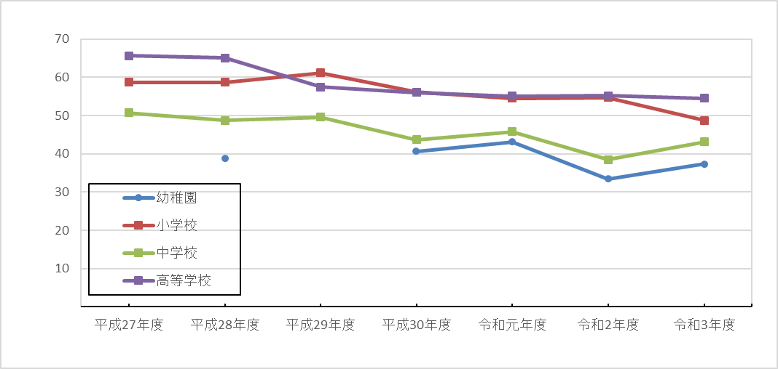
 | %

P12
（２） 裸眼視力
「裸眼視力1.0未満」の者の割合及び内訳は次表のとおりである。 | 「裸眼視力1.0未満」の者の割合及び内訳は次表のとおりである。 令和３年度「裸眼視力1.0未満の者」の割合を前年度と比べると，６歳，13歳～16歳は減少している。

表５ 裸眼視力1.0未満の者の割合 |  |  |  |  |  |  |  |  |  |  |  |  |  |  |  |  |  |  |  | （単位：％）
区分 |  | 年齢 | 令和2年度 |  |  | A | 令和3年度 |  |  | B | 前年度との比較B－A |  |  |  | 全国（令和3） |  |  | C | 全国との差B－Ｃ
 |  |  | 計 | 1．0未満0．7以上 | 0．7未満0．3以上 | 0．3未満 | 計 | 1．0未満0．7以上 | 0．7未満0．3以上 | 0．3未満 | 計 | 1．0未満0．7以上 | 0．7未満0．3以上 | 0．3未満 | 計 | 1．0未満0．7以上 | 0．7未満0．3以上 | 0．3未満 | 計 | 1．0未満0．7以上 | 0．7未満0．3以上 | 0．3未満

計 | 幼稚園 | ５ | X | X | X | X | X | X | X | X | - | - | - | - | 24.8 | 17.6 | 6.5 | 0.6 | - | - | - | -
 | 小学校 | 計 | 30.8 | 11.4 | 11.4 | 8.0 | 34.0 | 11.1 | 12.5 | 10.5 | 3.2 | △ 0.3 | 1.1 | 2.5 | 36.9 | 12.5 | 13.7 | 10.6 | △ 2.9 | △ 1.4 | △ 1.2 | △ 0.1
 |  | ６ | 20.6 | 13.3 | 6.4 | 1.0 | 18.5 | 12.7 | 4.6 | 1.2 | △ 2.1 | △ 0.6 | △ 1.8 | 0.2 | 23.0 | 14.5 | 7.1 | 1.5 | △ 4.5 | △ 1.8 | △ 2.5 | △ 0.3
 |  | ７ | 21.4 | 13.4 | 6.0 | 2.0 | 22.5 | 11.3 | 8.1 | 3.1 | 1.1 | △ 2.1 | 2.1 | 1.1 | 28.1 | 13.5 | 10.5 | 4.1 | △ 5.6 | △ 2.2 | △ 2.4 | △ 1.0
 |  | ８ | 27.3 | 10.5 | 11.3 | 5.5 | 32.2 | 10.6 | 14.1 | 7.5 | 4.9 | 0.1 | 2.8 | 2.0 | 33.4 | 12.4 | 13.2 | 7.8 | △ 1.2 | △ 1.8 | 0.9 | △ 0.3
 |  | ９ | 36.4 | 10.2 | 16.8 | 9.4 | 39.4 | 12.0 | 14.7 | 12.6 | 3.0 | 1.8 | △ 2.1 | 3.2 | 40.3 | 12.3 | 15.5 | 12.5 | △ 0.9 | △ 0.3 | △ 0.8 | 0.1
 |  | 10 | 36.1 | 10.6 | 12.7 | 12.7 | 42.3 | 10.3 | 15.4 | 16.6 | 6.2 | △ 0.3 | 2.7 | 3.9 | 45.3 | 11.5 | 17.1 | 16.6 | △ 3.0 | △ 1.2 | △ 1.7 | △ 0.0
 |  | 11 | 42.4 | 10.4 | 14.8 | 17.1 | 47.9 | 9.9 | 17.3 | 20.7 | 5.5 | △ 0.5 | 2.5 | 3.6 | 50.0 | 11.2 | 18.3 | 20.5 | △ 2.1 | △ 1.3 | △ 1.0 | 0.2
 | 中学校 | 計 | 57.8 | 10.4 | 14.3 | 33.2 | 57.6 | 11.5 | 16.7 | 29.4 | △ 0.2 | 1.1 | 2.4 | △ 3.8 | 60.7 | 11.4 | 20.4 | 28.9 | △ 3.1 | 0.1 | △ 3.7 | 0.5
 |  | 12 | 51.4 | 10.7 | 13.1 | 27.5 | 55.2 | 12.9 | 17.5 | 24.8 | 3.8 | 2.2 | 4.4 | △ 2.7 | 57.7 | 12.1 | 19.5 | 26.1 | △ 2.5 | 0.8 | △ 2.0 | △ 1.3
 |  | 13 | 58.7 | 10.8 | 14.9 | 33.0 | 56.7 | 11.7 | 17.0 | 28.0 | △ 2.0 | 0.9 | 2.1 | △ 5.0 | 62.0 | 11.3 | 22.5 | 28.2 | △ 5.3 | 0.4 | △ 5.5 | △ 0.2
 |  | 14 | 63.5 | 9.5 | 14.8 | 39.1 | 60.9 | 9.8 | 15.6 | 35.6 | △ 2.6 | 0.3 | 0.8 | △ 3.5 | 62.3 | 10.9 | 19.1 | 32.3 | △ 1.4 | △ 1.1 | △ 3.5 | 3.3
 | 高等学校 | 計 | 71.3 | 11.4 | 13.8 | 46.1 | 68.9 | X | X | X | △ 2.4 | - | - | - | 70.8 | 9.7 | 18.3 | 42.8 | △ 1.9 | - | - | -
 |  | 15 | 67.9 | 18.0 | 15.9 | 34.0 | 66.8 | X | X | X | △ 1.1 | - | - | - | 71.4 | 10.8 | 20.7 | 39.9 | △ 4.6 | - | - | -
 |  | 16 | 68.8 | 8.5 | 16.1 | 44.3 | 68.5 | X | X | X | △ 0.3 | - | - | - | 72.9 | 8.7 | 17.8 | 46.5 | △ 4.4 | - | - | -
 |  | 17 | X | X | X | X | 71.3 | X | X | X | - | - | - | - | 67.9 | 9.9 | 16.6 | 41.4 | 3.4 | - | - | -

 | （注） 「X」は，疾病・異常被患率等の標準誤差が５％以上，受検者数が100人(5歳50人）未満又は回答校が１校以下のため，
 | 統計数値を公表しない取扱いであることを示す。
 | 1 | 1 | 1
60.2
69.4
61.6
37.5
41.5
48.1

Ｐ13
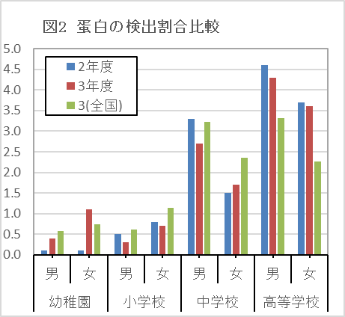
（３） 蛋白検出
 | 「蛋白検出」の者の割合を前年度と比べると，男子は幼稚園で，女子は幼稚園，中学校で増加している。
(単位:%)
計
 | 0 | 0
 | 0 | 0
計
 | 0 | 0
計
 | 0 | 0
 |  |  |  |  |  | （単位：％）
年度 |  | 29 | 30 | 元 | 2 | 3 | 3(全国)
計 | 幼稚園 | 1.9 | 0.7 | 0.5 | 0.1 | 0.8 | 0.7
 | 小学校 | 1.2 | 0.6 | 0.8 | 0.6 | 0.5 | 0.9
 | 中学校 | 2.3 | 2.5 | 5.7 | 2.4 | 2.2 | 2.8
 | 高等学校 | 4.1 | 4.0 | 3.3 | 4.2 | 4.0 | 2.8
男
 | 0 | 0 | 0
男
 | 0 | 0
男
男
 | 0 | 0
男
男
 | 0 | 0
男子 | 幼稚園 | 1.6 | 0.4 | 0.4 | 0.1 | 0.4 | 0.6
 | 小学校 | 0.9 | 0.5 | 0.7 | 0.5 | 0.3 | 0.6
 | 中学校 | 2.8 | 3.2 | 6.4 | 3.3 | 2.7 | 3.2
 | 高等学校 | 4.9 | 4.6 | 3.9 | 4.6 | 4.3 | 3.3
女
 | 0 | 0 | 0
女
 | 0 | 0
女
女
女
女
女子 | 幼稚園 | 2.3 | 0.9 | 0.6 | 0.1 | 1.1 | 0.7
 | 小学校 | 1.6 | 0.7 | 1.0 | 0.8 | 0.7 | 1.1
 | 中学校 | 1.9 | 1.8 | 5.0 | 1.5 | 1.7 | 2.4
 | 高等学校 | 3.2 | 3.4 | 2.7 | 3.7 | 3.6 | 2.3

（４） 耳疾患
 | 「耳疾患」の者の割合を前年度と比べると，男子・女子ともに小学校で増加している。

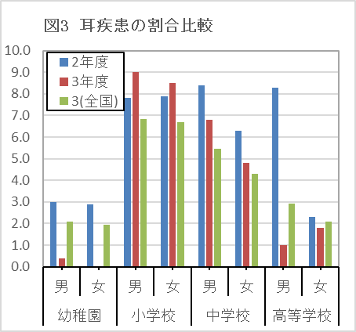
(単位:%)
 |  |  |  |  |  |  | （単位：％）
年度 |  | 29 | 30 | 元 | 2 | 3 | 3(全国)
計 | 幼稚園 | 0.2 | 0.6 | 5.6 | 3.0 | 0.2 | 2.0
 | 小学校 | 7.4 | 9.2 | 8.0 | 7.9 | 8.8 | 6.8
 | 中学校 | 4.9 | 4.7 | 5.1 | 7.4 | 5.8 | 4.9
 | 高等学校 | 3.4 | 1.7 | 2.6 | 5.3 | 1.4 | 2.5
男子 | 幼稚園 | 0.4 | 0.7 | 5.1 | 3.0 | 0.4 | 2.1
 | 小学校 | 7.6 | 9.3 | 9.0 | 7.8 | 9.0 | 6.8
 | 中学校 | 5.8 | 5.7 | 5.8 | 8.4 | 6.8 | 5.5
 | 高等学校 | 4.1 | 1.6 | 3.7 | 8.3 | 1.0 | 2.9
女子 | 幼稚園 | - | 0.6 | 6.1 | 2.9 | - | 1.9
 | 小学校 | 7.2 | 9.1 | 6.9 | 7.9 | 8.5 | 6.7
 | 中学校 | 3.9 | 3.7 | 4.3 | 6.3 | 4.8 | 4.3
 | 高等学校 | 2.7 | 1.8 | 1.5 | 2.3 | 1.8 | 2.1

（５） 鼻・副鼻腔疾患
 | 「鼻・副鼻腔疾患」の者の割合を前年度と比べると，男子は幼稚園で，女子は高等学校で増加している。

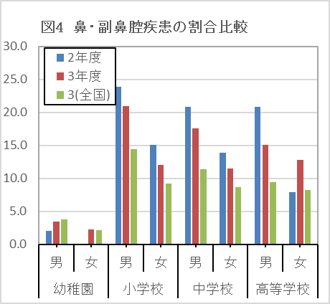
(単位:%)
 |  |  |  |  |  | （単位：％）
年度 |  | 29 | 30 | 元 | 2 | 3 | 3(全国)
計 | 幼稚園 | 2.5 | 1.6 | 4.5 | 1.0 | 2.8 | 3.0
 | 小学校 | 19.1 | 21.9 | 15.3 | 19.6 | 16.6 | 11.9
 | 中学校 | 20.6 | 15.7 | 14.0 | 17.5 | 14.7 | 10.1
 | 高等学校 | 16.1 | 10.9 | 12.5 | 14.4 | 14.0 | 8.8
男子 | 幼稚園 | 3.0 | 2.0 | 2.3 | 2.0 | 3.4 | 3.7
 | 小学校 | 23.1 | 27.4 | 19.9 | 23.9 | 21.0 | 14.4
 | 中学校 | 24.0 | 18.3 | 16.6 | 20.8 | 17.6 | 11.4
 | 高等学校 | 17.2 | 11.6 | 14.3 | 20.8 | 15.1 | 9.4
女子 | 幼稚園 | 2.1 | 1.1 | 6.7 | - | 2.2 | 2.2
 | 小学校 | 14.9 | 16.1 | 10.4 | 15.1 | 12.0 | 9.2
 | 中学校 | 17.0 | 12.8 | 11.3 | 13.9 | 11.5 | 8.7
 | 高等学校 | 15.0 | 10.3 | 10.6 | 7.9 | 12.8 | 8.2

Ｐ14
（６） ぜん息
 | 「ぜん息」の者の割合を前年度と比べると，男子は中学校，高等学校で，女子は幼稚園，中学校，高等学校で増加している。
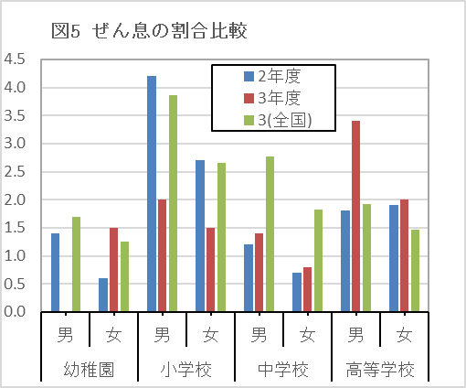
(単位:%)
計
 | 0 | 0
計
 | 0 | 0
 |  |  |  |  |  | （単位：％）
年度 |  | 29 | 30 | 元 | 2 | 3 | 3(全国)
計 | 幼稚園 | 0.4 | 2.0 | 1.4 | 1.0 | 0.7 | 1.5
 | 小学校 | 2.6 | 2.5 | 3.2 | 3.5 | 1.8 | 3.3
 | 中学校 | 1.1 | 1.6 | 0.8 | 0.9 | 1.1 | 2.3
 | 高等学校 | 2.5 | 2.6 | 2.1 | 1.9 | 2.7 | 1.7
男子 | 幼稚園 | 0.6 | 2.7 | 1.5 | 1.4 | - | 1.7
 | 小学校 | 3.0 | 3.3 | 3.7 | 4.2 | 2.0 | 3.9
 | 中学校 | 1.4 | 2.2 | 0.9 | 1.2 | 1.4 | 2.8
 | 高等学校 | 2.8 | 2.7 | 2.5 | 1.8 | 3.4 | 1.9
女子 | 幼稚園 | 0.2 | 1.3 | 1.4 | 0.6 | 1.5 | 1.3
 | 小学校 | 2.2 | 1.7 | 2.7 | 2.7 | 1.5 | 2.7
 | 中学校 | 0.9 | 0.9 | 0.7 | 0.7 | 0.8 | 1.8
 | 高等学校 | 2.2 | 2.4 | 1.8 | 1.9 | 2.0 | 1.5

（７） 心電図異常
 | 「心電図異常」の者の割合を前年度と比べると，男子・女子ともに小学校で増加している。
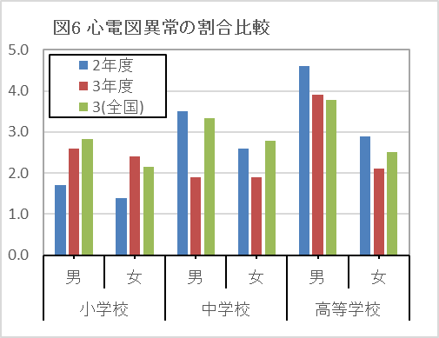
(単位:%)
 |  |  |  |  |  | （単位：％）
年度 |  | 29 | 30 | 元 | 2 | 3 | 3(全国)
計 | 小学校 | 2.8 | 1.6 | 1.8 | 1.5 | 2.5 | 2.5
 | 中学校 | 2.0 | 2.8 | 2.0 | 3.1 | 1.9 | 3.1
 | 高等学校 | 2.3 | 3.6 | 3.2 | 3.8 | 3.0 | 3.2
男子 | 小学校 | 2.7 | 1.8 | 1.8 | 1.7 | 2.6 | 2.8
 | 中学校 | 2.8 | 3.3 | 2.4 | 3.5 | 1.9 | 3.3
 | 高等学校 | 3.1 | 4.2 | 3.9 | 4.6 | 3.9 | 3.8
女子 | 小学校 | 3.0 | 1.4 | 1.7 | 1.4 | 2.4 | 2.2
 | 中学校 | 1.1 | 2.4 | 1.6 | 2.6 | 1.9 | 2.8
 | 高等学校 | 1.6 | 3.0 | 2.4 | 2.9 | 2.1 | 2.5
（注）心電図異常については，６歳，１２歳，１５歳のみ調査対象としている。

（８） 口腔咽喉頭疾患・異常
 | 「口腔咽喉頭疾患・異常」の者の割合を前年度と比べると，男子は増加はなく，女子は高等学校で増加している。

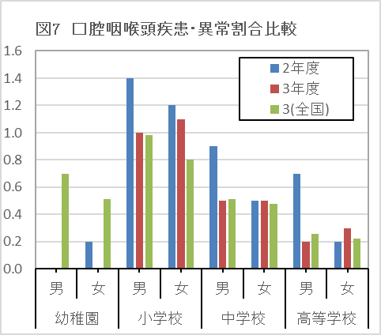
(単位:%)
計
 | 0 | 0
計
 | 0 | 0
計
 | 0 | 0
 |  |  |  |  |  | （単位：％）
年度 |  | 29 | 30 | 元 | 2 | 3 | 3(全国)
計 | 幼稚園 | - | - | 1.0 | 0.1 | - | 0.6
 | 小学校 | 1.1 | 0.8 | 1.5 | 1.3 | 1.1 | 0.9
 | 中学校 | 0.6 | 0.4 | 0.5 | 0.7 | 0.5 | 0.5
 | 高等学校 | 0.6 | 0.1 | 0.2 | 0.4 | 0.2 | 0.2
男子 | 幼稚園 | - | - | 1.0 | - | - | 0.7
 | 小学校 | 0.9 | 0.8 | 2.1 | 1.4 | 1.0 | 1.0
 | 中学校 | 0.5 | 0.5 | 0.6 | 0.9 | 0.5 | 0.5
 | 高等学校 | 0.4 | 0.1 | 0.2 | 0.7 | 0.2 | 0.3
女子 | 幼稚園 | - | - | 1.0 | 0.2 | - | 0.5
 | 小学校 | 1.3 | 0.8 | 0.9 | 1.2 | 1.1 | 0.8
 | 中学校 | 0.6 | 0.4 | 0.4 | 0.5 | 0.5 | 0.5
 | 高等学校 | 0.8 | 0.0 | 0.2 | 0.2 | 0.3 | 0.2

Ｐ15
（９） アトピー性皮膚炎
 | 「アトピー性皮膚炎」の者の割合を前年度と比べると，男子は中学校，高等学校で，女子は幼稚園，高等学校で増加している。
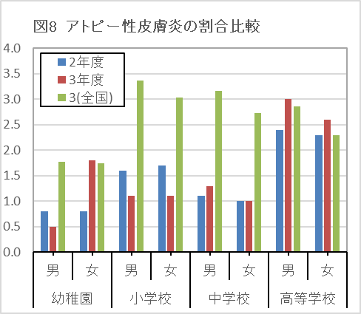
(単位:%)
計
 | 0 | 0
計
 | 0 | 0
計
 | 0 | 0
計
 | 0 | 0
計
 | 0 | 0
計
 | 0 | 0
計
 | 0 | 0
 |  |  |  |  |  | (単位：％）
年度 |  | 29 | 30 | 元 | 2 | 3 | 3(全国)
計 | 幼稚園 | 1.4 | 0.7 | 1.9 | 0.8 | 1.1 | 1.8
 | 小学校 | 1.7 | 1.5 | 2.0 | 1.6 | 1.1 | 3.2
 | 中学校 | 1.0 | 1.3 | 1.2 | 1.1 | 1.2 | 3.0
 | 高等学校 | 2.8 | 2.7 | 2.3 | 2.4 | 2.8 | 2.6
男子 | 幼稚園 | 1.4 | 1.2 | 1.7 | 0.8 | 0.5 | 1.8
 | 小学校 | 1.8 | 1.4 | 1.8 | 1.6 | 1.1 | 3.4
 | 中学校 | 1.0 | 1.3 | 1.1 | 1.1 | 1.3 | 3.2
 | 高等学校 | 2.8 | 2.7 | 2.4 | 2.4 | 3.0 | 2.9
女子 | 幼稚園 | 1.3 | 0.3 | 2.1 | 0.8 | 1.8 | 1.7
 | 小学校 | 1.6 | 1.6 | 2.1 | 1.7 | 1.1 | 3.0
 | 中学校 | 1.1 | 1.4 | 1.3 | 1.0 | 1.0 | 2.7
 | 高等学校 | 2.9 | 2.7 | 2.1 | 2.3 | 2.6 | 2.3

